المؤشرات الكلية

سوق العراق للاوراق المالية
جلسة الخميس 2026/6/18 |  |  |  | تقرير أسعار الأسهم المتداولة لسوق العراق للأوراق المالية
الجلسة (105)
الاسهم المتداولة المدرجة و OTC |  |  | 787,302,937 |  |  | قيمة الأسهم المتداولة المدرجة و OTC |  | 1,457,603,294 |  |  | صفقات الشركات المدرجة وOTC | 1279
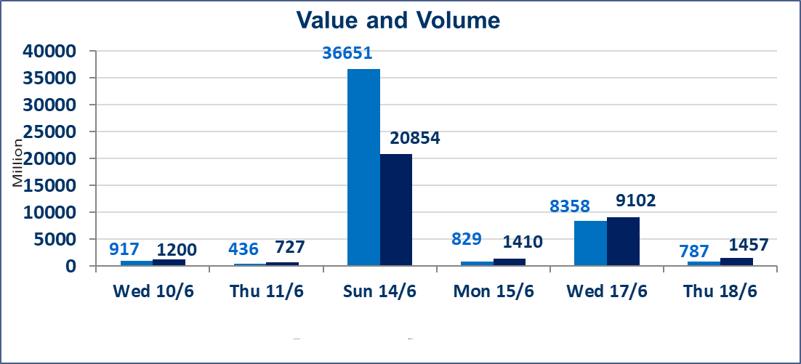
المؤشر60 ISX اليوم | 1006.23 |  | نقطة |  |  | المؤشر15 ISX اليوم | 1281.85 | نقطة
المؤشر 60 ISX السابق | 1003.23 |  | نقطة |  |  | المؤشر 15 ISX السابق | 1279.74 | نقطة
نسبة التغير | 0.30 |  | % |  |  | نسبة التغير | 0.16 | %
عدد النقاط | 3.00 |  | نقطة |  |  | عدد النقاط | 2.11 | نقطة

الشركات المدرجة | 103 | OTC | 15 | 117 |  | الشركات غير المتداولة المدرجة | 43 | OTC | 13 | 56
الشركات المتداولة | 45 | OTC | 1 | 46 |  | الشركات المرتفعة |  |  | 12
شركات الهيئة العامة |  |  |  | 4 |  | الشركات المنخفضة |  |  | 13
الموقوفة بقرار من هيأة الأوراق المالية |  |  |  | 11
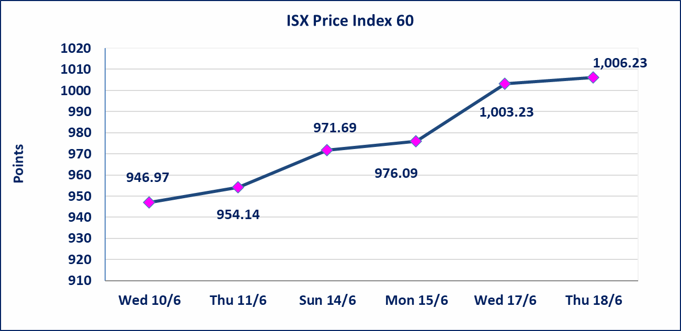
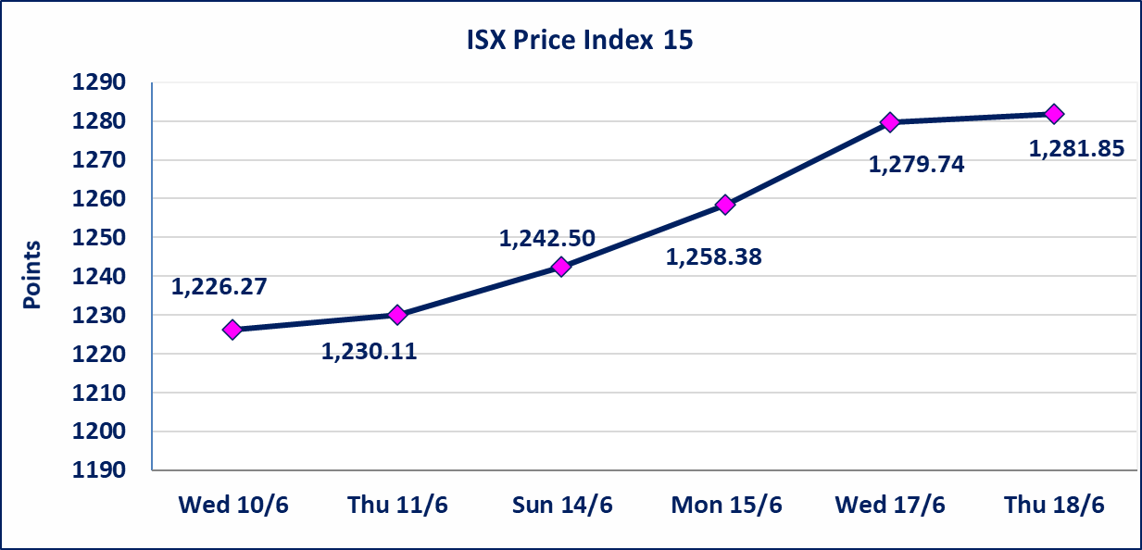

اليم الازرق للتجارة العامة(SYAM) | تم البدء بعمليات ايداع شهادات اسهم المساهمين لشركة اليم الازرق للتجارة العامة إعتباراً من جلسة الاربعاء 2026/6/3 وسيتم اطلاق التداول إعتباراً من جلسة الاربعاء 2026/6/24 بعد ايداع 5% من رأس المال او بعد مرور (21) يوم من تاريخ بدء الايداع في منصة الشركات غير المدرجة ISX-OTC.
المصير للتامين(NMAS) | تم البدء بعمليات ايداع شهادات اسهم المساهمين لشركة المصير للتامين إعتباراً من جلسة الثلاثاء 2026/6/2 وسيتم اطلاق التداول إعتباراً من جلسة الثلاثاء 2026/6/23 بعد ايداع 5% من رأس المال او بعد مرور (21) يوم من تاريخ بدء الايداع في منصة الشركات غير المدرجة ISX-OTC.
دار الثقة للتامين(NDAR) | تم البدء بعمليات ايداع شهادات اسهم المساهمين لشركة دار الثقة للتامين إعتباراً من جلسة الثلاثاء 2026/6/2 وسيتم اطلاق التداول إعتباراً من جلسة الثلاثاء 2026/6/23 بعد ايداع 5% من رأس المال او بعد مرور (21) يوم من تاريخ بدء الايداع في منصة الشركات غير المدرجة ISX-OTC.
زين للتامين(NZAI) | تم البدء بعمليات ايداع شهادات اسهم المساهمين لشركة زين للتامين إعتباراً من جلسة الثلاثاء 2026/6/2 وسيتم اطلاق التداول إعتباراً من جلسة الثلاثاء 2026/6/23 بعد ايداع 5% من رأس المال او بعد مرور (21) يوم من تاريخ بدء الايداع في منصة الشركات غير المدرجة ISX-OTC.
الوطنية للصناعات الغذائية (INFF) | تم البدء بعمليات ايداع شهادات اسهم المساهمين لشركة الوطنية للصناعات الغذائية إعتباراً من جلسة الاحد 2026/5/24 وسيتم اطلاق التداول لحين اكمال انتهاء الاجراءات في مركز الايداع في منصة الشركات غير المدرجة ISX-OTC.
الحد الأعلى والادنى للتغير في السعر | نسبة التغير الحدود الدنيا للحركة السعرية للاسهم من (5% الى 10%) والحدود العليا من(10% الى 25%)في كافة المنصات ماعدا منصة OTC.
Web site : www.isx-iq.net E-mail : info-isx@isx-iq.net |  |  |  |  | 07834000034 - 07711211522 : ص . ب :3607 العلوية الهاتف |  |  |  |  |  | بغداد /الكرادة/ قرب المسرح الوطني /مجاور مصرف الخليج التجاري

نسبة التغير
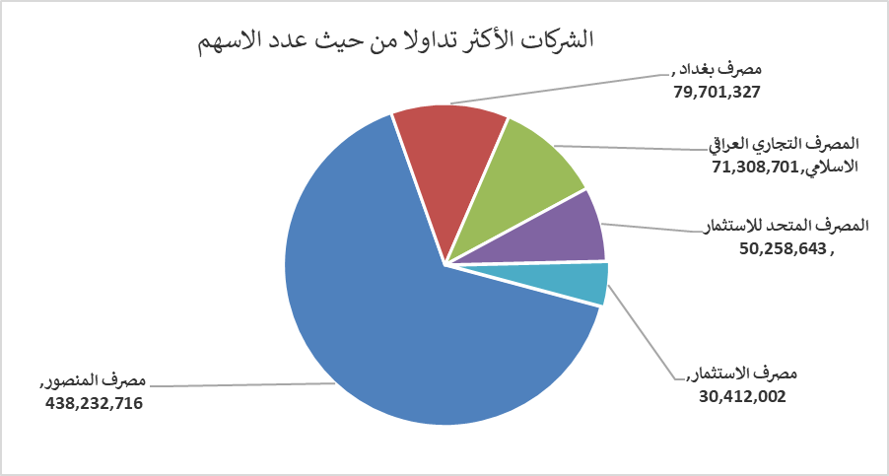
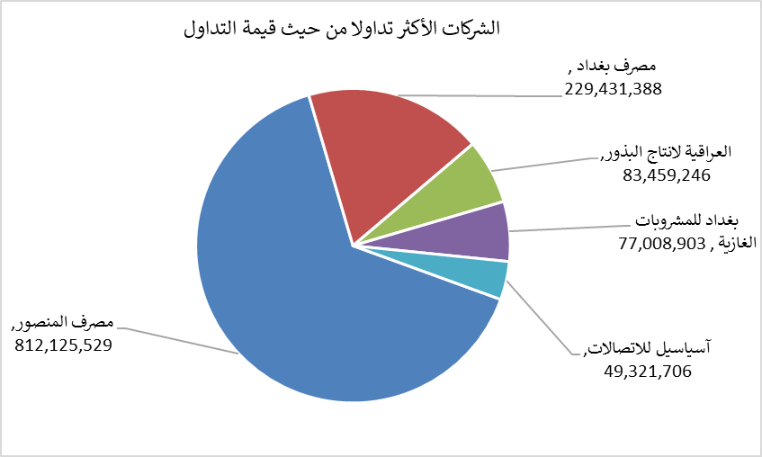
الشركات الأكثر ارتفاعاً وانخفاضاً

نسبة التغير لاسعار الاغلاق الاكثر ارتفاعاً |  |  |  | نسبة التغير لاسعار الاغلاق الاكثر انخفاضاً
اسم الشركة | اغلاق | التغير(%) | الاسهم المتداولة | اسم الشركة | اغلاق | التغير (%) | الاسهم المتداولة
المواد الانشائية الحديثة | 1.650 | 22.22 | 111,763 | بابل للانتاج الحيواني | 8.100 | -10.00 | 134,544
السجاد والمفروشات | 22.990 | 4.50 | 76,230 | مصرف كوردستان الدولي الاسلامي | 1.100 | -9.09 | 51,000
مصرف الاستثمار | 0.260 | 4.00 | 30,412,002 | مصرف اشور الدولي | 0.250 | -3.85 | 3,758,963
المصرف التجاري العراقي الاسلامي | 0.680 | 3.03 | 71,308,701 | فندق بغداد | 12.000 | -3.23 | 409,900
الهلال الصناعية | 1.700 | 3.03 | 80,961 | الامين العقارية | 1.680 | -1.75 | 209,550

الشركات الاكثر نشاطا حسب الاسهم المتداولة (حجم التداول) |  |  |  | الشركات الاكثر نشاطا حسب القيمة المتداولة
اسم الشركة | اغلاق | التغير(%) | الاسهم المتداولة | اسم الشركة | اغلاق | التغير (%) | القيمة المتداولة
مصرف المنصور | 1.860 | 1.09 | 438,232,716 | مصرف المنصور | 1.860 | 1.09 | 812,125,529
مصرف بغداد | 2.860 | 1.06 | 79,701,327 | مصرف بغداد | 2.860 | 1.06 | 229,431,388
المصرف التجاري العراقي الاسلامي | 0.680 | 3.03 | 71,308,701 | العراقية لانتاج البذور | 6.590 | -0.15 | 83,459,246
المصرف المتحد للاستثمار | 0.060 | 0.00 | 50,258,643 | بغداد للمشروبات الغازية | 6.840 | -0.87 | 77,008,903
مصرف الاستثمار | 0.260 | 4.00 | 30,412,002 | آسياسيل للاتصالات | 16.900 | 0.00 | 49,321,706

